ĐINH THẾ CHẤT
PHẦN MỀM LỊCH BÁO GIẢNG |  |  |  |  | PHÒNG GD& ĐT: VIỆT YÊN |  | SỬA TÊN PHÒNG | dòng I: 1 & dòng I: 2
 |  |  |  |  | TRƯỜNG TH: THƯỢNG LAN |  | SỬA TÊN TRƯỜNG
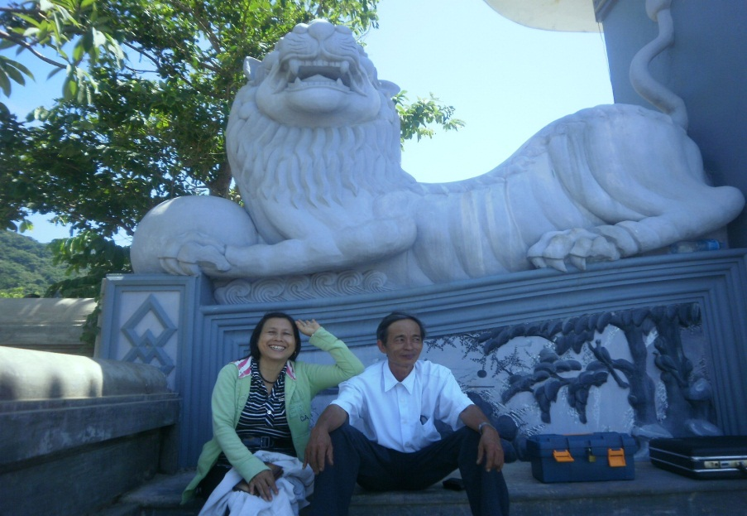 NGHIÊN CỨU ỨNG DỤNG |  |  |  | ĐÁP ỨNG TRÊN TOÀN QUỐC | THỜI KHÓA BIỂU | Một: Vào TKB chỉnh cho phù hợp.
 |  |  |  |  | LỊCH TUẦN | xong
 |  |  |  |  | IN LỊCH BÁO GIẢNG | Hai: Muốn in tuần nào có tuần đó
 |  |  |  |  | PPC TRÌNH LỚP 1 | Từ lớp 1 đến lớp 5
 |  |  |  |  | PPC TRÌNH LỚP 2
 |  |  |  |  | PPC TRÌNH LỚP 3
 |  |  |  |  | PPC TRÌNH LỚP 4 | THÂN TẶNG
 |  |  |  |  | PPC TRÌNH LỚP 5 | TRƯỜNG TIỂU HỌC ĐIỆN BIÊN
 |  |  |  |  | CHỦ ĐỀ TUẦN

KỶ NIỆM TRƯỚC KHI VỀ HƯU |  |  |  |  | MỚI | Sửa tên GVCN bên dưới
 |  |  |  |  | NGƯỜI THỰC HIỆN | THÂN THẾ TRƯỜNG
CƠ BẢN LÀ : THÍCH TUẦN NÀO CÓ NGAY TUẦN ĐÓ
LỊCH BÁO GIẢNG LỚP 1, 2 , 3, 4,& 5. |  |  |  |  | 1
Đáp ứng yêu cầu chỉ đạo của Bộ Giáo dục |  |  |  |  | 1
SỬ DỤNG NHIỀU NĂM
Liên hệ : dinhthechat092@gmail.com
 | hoặc SĐT: |  | 01658696985
 | Thành viên: | CLB Violet Tam Tiến 1 - Núi Thành - Quảng Nam.
ĐINH THẾ CHẤT TIỂU HỌC NGÔ MÂY - TAM TIẾN - NÚI THÀNH - QUẢNG NAM
LƯU Ý GIẢI NÉN (ĐỔI TÊN) ĐỂ THỰC HIỆN

Tìm hiểu thêm: PHẦN MỀM IN PHIẾU LIÊN LẠC khối: 1,2&3
PHẦN MỀM IN PHIẾU LIÊN LẠC khối: 4&5
Nếu lớp có trên 35 em vào: Ứng dụng lớp 4 & 5

TÌM XEM | PHẦN MỀM ĐIỂM LỚP 1,2 & 3 NĂM 2012 - 2013
 | PHẦN MỀM ĐIỂM LỚP 4 & 5 NĂM 2012 - 2014
 | PHẦN MỀM ĐIỂM KHỐI 4 & 5
 | PHẦN MỀM ĐIỂM KHỐI 1,2 & 3
 | PHẦN MỀM ĐÁNH GIÁ CÁC MÔN BẰNG CẢM TÍNH
 | CHUYÊN ĐỀ BỒI DƯỠNG HỌC SINH GIỎI LỚP 3 TRONG HÈ
 | 11 CHUYÊN ĐỀ BỒI DƯỠNG HỌC SINH GIỎI LỚP 4 TRONG HÈ
 | CHUYÊN ĐỀ BỒI DƯỠNG HỌC SINH GIỎI LỚP 5 TRONG HÈ.

